상품제안서
캐릭터 휴대용 손난로 핫팩 2종 | 상품코드: F29696

 |  |  |  |  |  |  | 02-412-0044 | www.easy1.co.kr
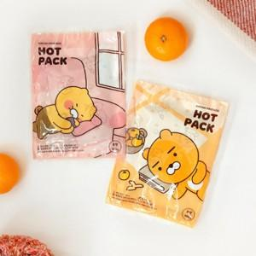 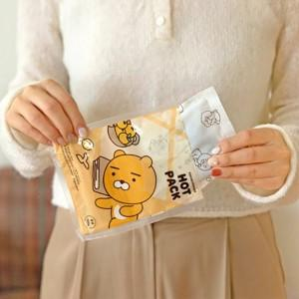 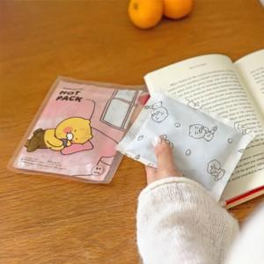

【상세/제작정보】 | 스티커 제작및 부착 비용 별도 문의. 라벨지(47x27mm)

【인쇄/포장옵션】 | / 포장불가능

【공급단가】 | 수량 | 500~ | 1,000~ | 3,000~ | 5,000~ | 10,000~
*VAT별도 | 단가 | 730원 | 700원 | 680원 | 650원 | 630원

【상품 URL】 | https://dev.easy1.co.kr:443/src/goods_detail.php?gdno=29696

